案例
小区 |  | 2022-07-01 08:00:43 | 2022-06-01 08:00:43 | 2022-05-01 08:00:43 | 2022-04-01 08:00:43 | 2022-03-01 08:00:43 | 2022-02-01 08:00:43 | 2022-01-01 08:00:43 | 2021-12-01 08:00:43 | 2021-11-01 08:00:43 | 2021-10-01 08:00:43
 |  | 平米租金(元/㎡·月) | 平米租金(元/㎡·月) | 平米租金(元/㎡·月) | 平米租金(元/㎡·月) | 平米租金(元/㎡·月) | 平米租金(元/㎡·月) | 平米租金(元/㎡·月) | 平米租金(元/㎡·月) | 平米租金(元/㎡·月) | 平米租金(元/㎡·月)
宝盛北里<东小口<海淀区 | 84.3 | 87.1 | 86.51 | 84.42 | 85.29 | 92.04 | 79.1 | 81.4 | 81.6 | 80.91 | 84.35
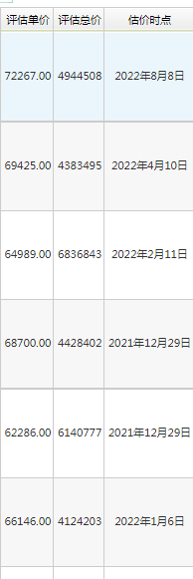
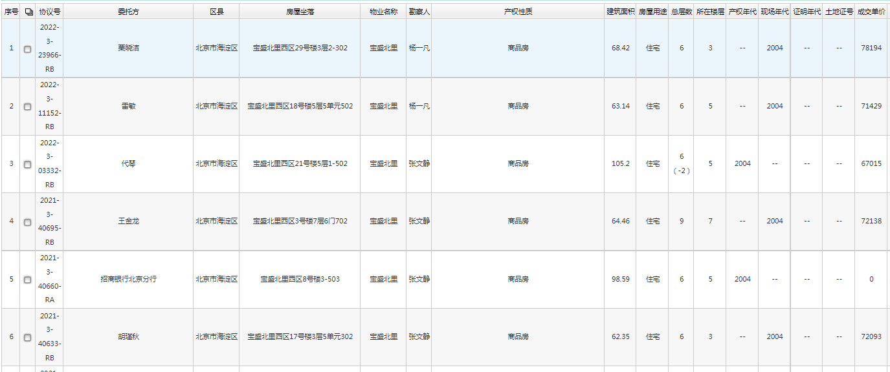
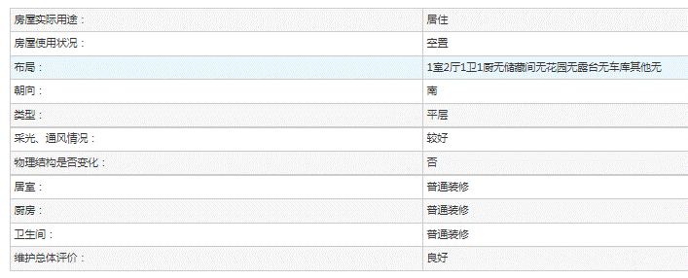

 |  |  |  |  |  |  |  |  |  |  |  | A

 |  |  |  |  |  |  |  |  |  |  |  | B

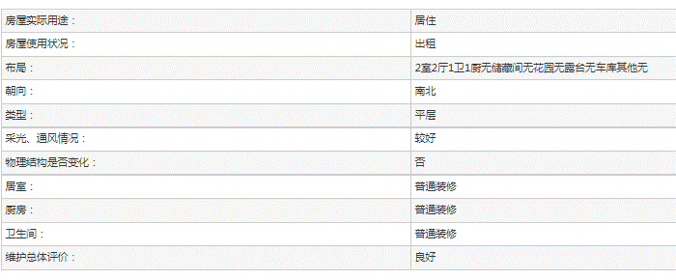

 |  |  |  |  |  |  |  |  |  |  |  | C

